Inhoudsopgave
Frequentieschema's

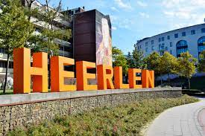
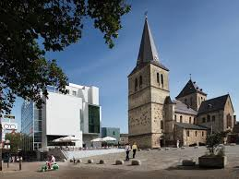
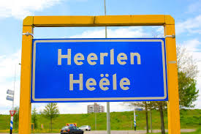

BMV Aldenhof
BMV Molenberg
BMV Mariagewanden
BMV Auvermoer

BMV Heerlerheide
BMV MSP
BMV Zeswegen
BMV Heerlerbaan

Uitleg m.b.t. de frequentieschema's:
Zie hiervoor expliciet de aanbestedingsleidraad en met name het Programma van Eisen.

